依頼書
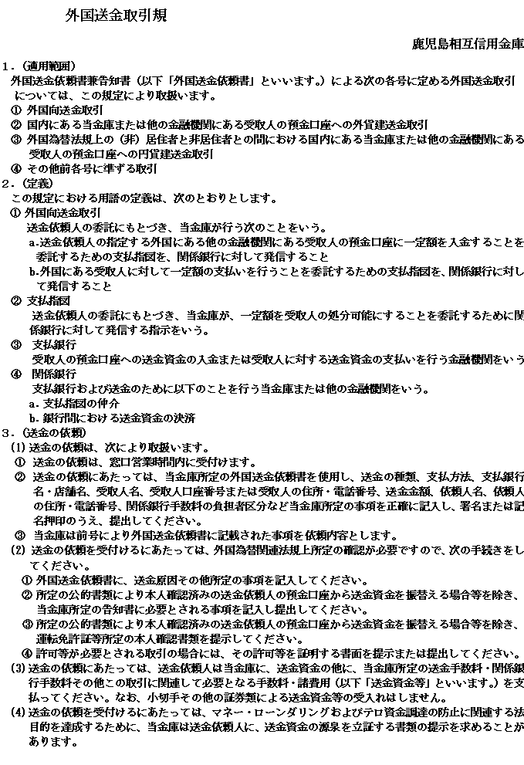
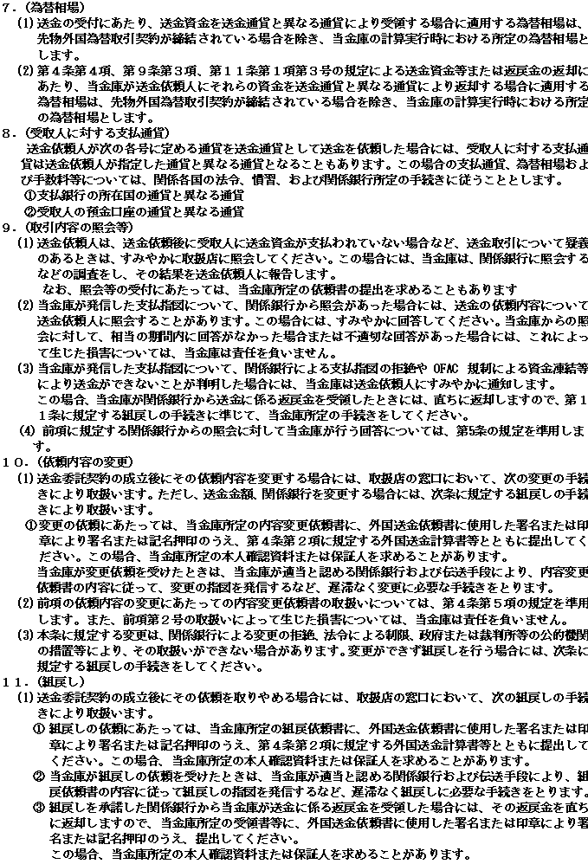
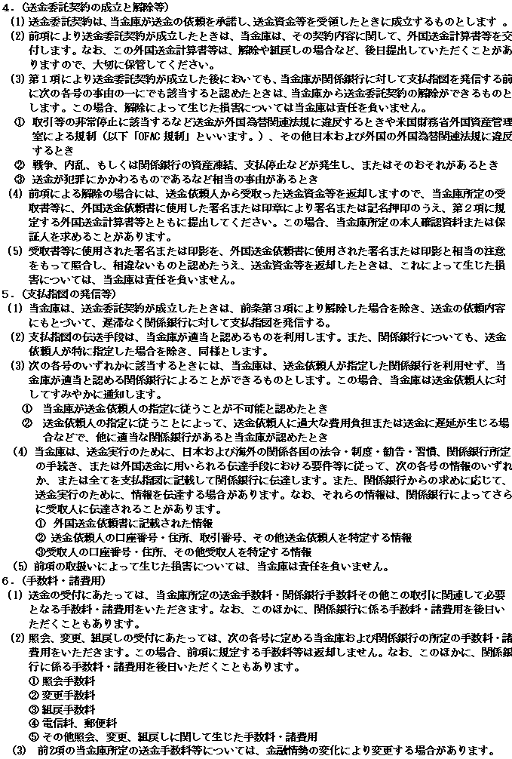
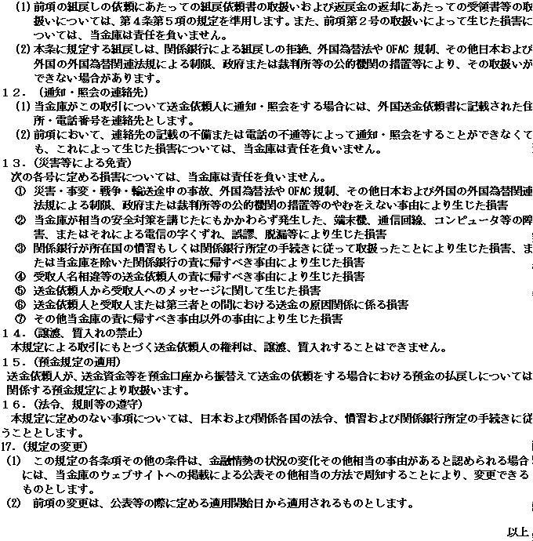
OUR REF.NO.
鹿児島相互信用金庫 御中
TO:KAGOSHIMA SOGO SHINKIN BANK |  |  |  |  |  |  |  |  |  | 外国送金依頼書 兼 告知書 |  |  |  |  |  |  |  |  |  |  |  |  |  |  |  |  |  |  |  |  |  | （ |  |  |  |  | 支店）
 |  |  |  |  |  |  |  |  |  | APPLICATION FOR REMITTANCE AND NOTICE
ご送金 種類 |  |  |  |  |  |  |  |  |  |  |  |  | ご依頼日 |  |  |  |  |  |  |  |  |  | 処理日
 |  |  |  |  | 電信送金（TELEGRAPHIC TRANSFER） |  |  |  |  |  |  |  | (DATE)
 |  |  |  |  |  |  |  |  |  |  |  |  | 支払銀行手数料 |  |  |  |  |  |  |  |  |  |  |  | ※ | 海外の銀行によっては、本手数料とは別に独自の基準でお受取人より手数料を請求することがあります。(IF APPLICANT BOX IS HECKED,SOME FOREIGN BANKS WILL STILL CHARGE THE BENEFICIARY BASED ON THEIR INTERNAL RULES.）
 |  |  |  |  | 国内他行向け送金 |  |  |  |  |  |  |  | （PAYING BANKS' CHARGE IF ANY,ARE FOR）
 |  |  |  |  |  |  |  |  |  |  |  |  |  |  | お受取人負担（BENEFICIARY）

お支払 方法 |  |  |  |  | 通知払（ADVISE & PAY） |  |  |  |  |  |  |  |  |  | ご依頼人負担（APPLICANT）

 |  |  |  |  | 請求払（PAY ON APPLICATION） |  |  |  |  |  |  |  | 代り金決済方法 |  |  |  |  | 円貨払（SPOT） |  |  |  |  |  | 外貨払（NOEX） |  |  |  |  |  |  | 円貨払（予約） CONT.NO. |  |  |  | （ |  |  |  |  | )

裏面記載の規定に従い下記の送金を依頼します。（PLEASE EFFECT THE FOLLOWING REMITTANCE UNDER THE "TERMS AND CONDITIONS SET FORTH ON THE BACK HERROF.）
下記のとおり「内国税の適正な課税の確保を図るための国外送金等に係る調書の提出等に関する法律」第３条に定める告知を行います。
お客様申告欄 |  |  |  | 「外国為替及び外国貿易法」における北朝鮮及びイラン関連またはロシア・ベラルーシ関連の
 |  |  |  | 規制・「米国OFAC 規制等の各国経済制裁関連法令・規制」の対象取引に該当しません。
 |  |  | ※この項目の申告（☑）がない場合は、ご送金を受け付けることはできません。
（APPLICANT) | ご依頼人 | ご依頼人住所（ADDRESS） |  |  |  |  |  |  |  |  |  |  |  |  |  |  |  |  |  |  | ご依頼人英文住所（APPLICANT'S ADDRESS）

 |  |  |  |  |  |  |  |  |  |  |  |  |  |  |  |  |  |  |  |  | ご依頼人英文名（APPLICANT'S NAME）
 |  | ご依頼人名・署名（または記名押印）(SIGNATURE)

 |  |  |  |  |  |  |  |  |  |  |  |  |  |  |  |  |  |  |  |  | ご依頼人口座番号
 |  |  | ＴＥＬ： |  |  |  |  |  |  |  |  |  |  |  |  |  |  |  |  |  | (APPLICANT'S A/C NO.)
（PAYINGBANK） | お受取人取引銀行 |  |  | SWIFT: |  |  |  |  |  |  |  |  |  |  | ABA NO: |  |  |  |  |  |  |  |  |  |  |  |  |  |  |  | ご送金通貨
 |  |  |  | BIC : |  |  |  |  |  |  |  |  |  |  | OTHER NO: |  |  |  |  |  |  |  |  |  |  |  |  |  |  |  |  |  | 円建 |  |  |  | 米ドル建
 |  | 銀行名および支店名(BANK NAME ・ BR. NAME） |  |  |  |  |  |  |  |  |  |  |  |  |  |  |  |  |  |  |  |  |  |  |  |  |  |  |  |  |  | その他 |  | （ |  |  |  |  |  | ）

 |  |  |  |  |  |  |  |  |  |  |  |  |  |  |  |  |  |  |  |  |  |  |  |  |  |  |  |  |  |  | ご送金金額

 |  | 住所（ADDRESS）
 |  |  |  |  |  |  |  |  |  |  |  |  |  |  |  |  |  |  |  |  |  |  | 国名(COUNTRY） |  |  |  |  | 邦貨相当額 （ 手数料 込 別 ）
 |  |  |  |  |  |  |  |  |  |  |  |  |  |  |  |  |  |  |  |  |  |  |  |  |  |  |  | ※手数料の込・別は必ずご記入下さい（送金額を記入しない場合）
 |  |  |  |  |  |  |  |  |  |  |  |  |  |  |  |  |  |  |  |  |  |  |  |  |  |  |  | ￥
 |  | 経由銀行THRU:
（BENEFICIARY） | お受取人 | お受取人口座番号またはIBAN.（BENEFICIARY'S A/C NO.） |  |  |  |  |  |  |  |  |  |  |  |  |  |  |  |  |  |  |  |  |  |  |  |  |  | 為替相場 （EX RATE)

 |  |  |  |  |  |  |  |  |  |  |  |  |  |  |  |  |  |  |  |  |  |  |  |  |  |  |  | 邦貨換算額 (EQUIVALENT)
 |  | お受取人名(NAME)
 |  |  |  |  |  |  |  |  |  |  |  |  |  |  |  |  |  |  |  |  |  |  |  |  |  |  |  | 送金手数料 (REMIT CHG.)

 |  |  |  |  |  |  |  |  |  |  |  |  |  |  |  |  |  |  |  |  |  |  |  |  |  |  |  | 支払銀行手数料(PAYING BANKS CHG.)
 |  | お受取人住所（ADDRESS） |  |  |  |  |  |  |  |  |  |  |  |  |  |  |  |  |  |  |  |  | 国名(COUNTRY）
 |  |  |  |  |  |  |  |  |  |  |  |  |  |  |  |  |  |  |  |  |  |  |  |  |  |  |  | ﾘﾌﾃｨﾝｸﾞﾁｬｰｼﾞ （LIFT. CHG.)

 |  |  |  |  |  |  |  |  |  |  |  |  |  |  |  |  |  |  |  |  |  |  |  |  |  |  |  | 手数料合計 (CHG. TOTAL)
 |  | ＴＥＬ： ）
 |  | お受取人に特に通知を要する文言(INFORMATION TO THE BENEFICIARY,IF ANY.)※必要な場合のみ簡潔明瞭にご記入下さい。 |  |  |  |  |  |  |  |  |  |  |  |  |  |  |  |  |  |  |  |  |  |  |  |  |  | 合計額 (TOTAL AMOUNT)

ご送金目的(PURPOSE OF REMITTANCE) |  |  |  |  |  |  |  |  |  |  |  |  |  | 輸入(IMPORT) |  |  |  |  | その他(OTHERS) |  |  |  |  |  |  |  | 仲介貿易(INTERMADIARY TRADE)
具体的な商品・内容(DETAILS) を英文でご記入下さい |  |  |  |  |  |  |  |  |  |  |  |  |  |  |  |  |  |  |  |  |  | 原産地(PLACE OF ORIGIN)
 |  |  |  |  |  |  |  |  |  |  |  |  |  |  |  |  |  |  |  |  |  | 船積地(PLACE OF SHIPMENT)
 |  |  |  |  |  |  |  |  |  |  |  |  |  |  |  |  |  |  |  |  |  | 仲介貿易の仕向地（FINAL DESTINATION）
 |  |  |  |  |  |  |  |  |  |  |  |  |  |  |  |  |  |  |  |  |  | 外為法上許可等必要な場合（番号・日付）

金庫使用欄 |  |  |  |  |  |  | 本人確認・取引時確認 |  |  |  |  |  |  |  |  | 外為法上の適法性確認 |  |  |  |  |  |  |  |  |  | 支払等報告書 |  |  |  | □ | 要 | □ | 不要 | 調書提出 |  | □ | 要 | □ | 不要
 | 調書提出 制度 |  |  | □ | 不要 （本人確認口座振替） |  |  |  |  |  |  |  |  |  |  | □ |  | 外為法17条 |  |  |  |  |  |  |  | 部 署 |  |  | 日 付 |  |  |  |  | 検 印 |  |  | 係 印
 |  |  |  | □ | 要 (下記★書類確認) |  |  |  |  |  |  |  |  |  |  |  |  | 北朝鮮・イラン規制関連なし |  |  |  |  |  |  |  | 営業店
 | 外為法 犯収法 |  |  | □ | 不要 | □ | 本人確認済口座振替 |  |  |  | □ | 小規模為替（10万円以下） |  |  |  |  | 資産凍結等経済制裁対象者
 |  |  |  |  |  | □ | 本人確認済顧客取引（通帳・カード・面識等） |  |  |  |  |  |  |  |  |  |  | （OCULUS検索）
 |  |  |  | □ | 要 (本人確認記録書・下記★書類確認) |  |  |  |  |  |  |  |  |  |  | 依頼人： |  |  | □ | 検索 |  | □ | 確認済省略
 | ★ 確認書類 |  |  | □ | 運転免許証 |  |  | □ | 在留カード |  | □ | 登記事項証明 |  |  |  | 受取人： |  |  | □ | 検索 |  | □ | 確認済省略 |  |  |  | 本 部
 |  |  |  | □ | 健康保険証 |  |  | □ | その他 |  |  |  |  |  |  | 顧客番号：

